Sheet1
Doanh thu bán hàng Online
Bài 1: Tạo biểu đồ để hiển thị doanh thu bán hàng Online. Tùy biến định dạng theo biểu đồ Column
Row Labels | Sum of DOANH THU
ONLINE | 90811249
Jan | 4235000
Feb | 6430000
Mar | 6900000
Apr | 4050999
May | 4833000
Jun | 6900250
Jul | 6002000
Aug | 11250000
Sep | 10820000
Oct | 9630000
Nov | 9140000
Dec | 10620000
Grand Total | 90811249

Doanh thu bán hàng Trực tiếp
Bài 2: Tạo biểu đồ để hiển thị doanh thu bán hàng Trực tiếp. Tùy biến định dạng theo biểu đồ Bar
Row Labels | Sum of DOANH THU
TRỰC TIẾP | 87511000
Jan | 7506000
Feb | 7500000
Mar | 6500000
Apr | 5450000
May | 7250000
Jun | 7000000
Jul | 8750000
Aug | 6155000
Sep | 6500000
Oct | 7200000
Nov | 8100000
Dec | 9600000
Grand Total | 87511000

Thị phần bán hàng theo 2 hình thức
Bài 3: Tạo biểu đồ để hiển thị thị phàn bán hàng theo 2 hình thức Online & trực tiếp theo biểu đồ Pia
Row Labels | Sum of DOANH THU
ONLINE | 90811249
TRỰC TIẾP | 87511000
Grand Total | 178322249

Daskboard
Quản lý Bán Hàng

Thị phần bán hàng theo 2 hình thức
 | Total
ONLINE | 90811249
TRỰC TIẾP | 87511000
Doanh thu bán hàng Online
 | Total
Jan | 4235000
Feb | 6430000
Mar | 6900000
Apr | 4050999
May | 4833000
Jun | 6900250
Jul | 6002000
Aug | 11250000
Sep | 10820000
Oct | 9630000
Nov | 9140000
Dec | 10620000

Doanh thu bán hàng Trực tiếp
 | Total
Jan | 7506000
Feb | 7500000
Mar | 6500000
Apr | 5450000
May | 7250000
Jun | 7000000
Jul | 8750000
Aug | 6155000
Sep | 6500000
Oct | 7200000
Nov | 8100000
Dec | 9600000

Phân tích
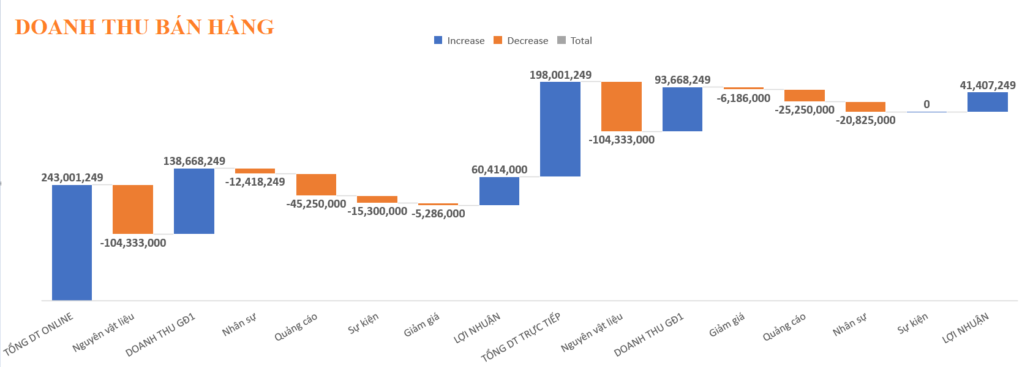
Bài 4: Phân tích và so sánh tình hình kinh doanh của Cty đồng thời đưa ra các kiến nghị để nâng cao lợi nhuận theo các hình thức bán hàng theo biểu đồ sau
Row Labels | Sum of DOANH THU
ONLINE | 90811249
Công nghệ | 24913000
Gia dụng | 18190999
Làm đẹp | 20800250
Quần Áo thời trang | 26907000
TRỰC TIẾP | 87511000
Công nghệ | 17755000
Gia dụng | 13450000
Làm đẹp | 24980000
Quần Áo thời trang | 31326000
Grand Total | 178322249

Phân tích và Kiến nghị Nâng Cao Lợi Nhuận Dựa trên Biểu đồ Doanh Thu Bán Hàng

Biến động lớn : cho thấy sự tăng giảm liên tục, cho thấy tình hình tài chính không ổn định.
Kênh online: Đóng góp doanh thu lớn nhất nhưng cũng có sự giảm sút đáng kể.
Các kênh truyền thống: Có sự phân hóa rõ rệt, một số kênh tăng trưởng tốt, số khác lại giảm sút.
Chi phí: Các chi phí như nguyên vật liệu, nhân sự, quảng cáo, giảm giá có ảnh hưởng lớn đến lợi nhuận.
Nguyên nhân doanh thu giảm đáng kể :
Kênh online:
Nguyên nhân giảm: Có thể do cạnh tranh gia tăng, thay đổi hành vi của khách hàng, hoặc vấn đề về chất lượng sản phẩm, dịch vụ.
Doanh thu không ổn định: Có thể do thị trường biến động, cạnh tranh khốc liệt, hoặc các yếu tố bên ngoài khác ảnh hưởng đến doanh số bán hàng.
Chi phí tăng: Chi phí sản xuất, vận hành, nhân công... có thể tăng cao hơn dự kiến, gây áp lực lên lợi nhuận.
Quản lý tài chính chưa hiệu quả: Có thể có những khoản chi tiêu không cần thiết, hoặc việc thu hồi công nợ chậm trễ.
Kiến nghị nâng cao lợi nhuận:
Xây dựng chiến lược kinh doanh tổng thể: Kết hợp hài hòa giữa các kênh online và truyền thống, tận dụng tối đa điểm mạnh của từng kênh.
Phân tích dữ liệu khách hàng: Hiểu rõ hành vi mua sắm của khách hàng để đưa ra các sản phẩm, dịch vụ phù hợp.
Đổi mới sản phẩm, dịch vụ: Không ngừng cải tiến sản phẩm, dịch vụ để đáp ứng nhu cầu của thị trường.
Tăng cường quản lý chi phí: Kiểm soát chặt chẽ các khoản chi tiêu, tìm kiếm các giải pháp tiết kiệm.
Đào tạo và phát triển nhân sự: Đầu tư vào đào tạo để nâng cao năng lực của đội ngũ nhân viên.
Xây dựng mối quan hệ đối tác: Tìm kiếm các đối tác chiến lược để cùng nhau phát triển.
Tăng cường marketing online: Đầu tư vào các kênh quảng cáo hiệu quả, xây dựng thương hiệu mạnh mẽ trên các nền tảng số.
Cải thiện trải nghiệm khách hàng: Nâng cao chất lượng website, ứng dụng, dịch vụ chăm sóc khách hàng.
Đa dạng hóa sản phẩm, dịch vụ: Đáp ứng nhu cầu đa dạng của khách hàng.
Tăng cường bán hàng: Đào tạo đội ngũ bán hàng, xây dựng chương trình khuyến mãi hấp dẫn.
Mở rộng kênh phân phối: Tìm kiếm các đối tác phân phối mới, tăng cường độ phủ của sản phẩm.
Chi phí:
Phân tích chi tiết từng loại chi phí: Xác định những chi phí nào đang chiếm tỷ lệ lớn và tìm cách cắt giảm.
Tối ưu hóa chi phí:
Nguyên vật liệu: Tìm kiếm nguồn cung ứng ổn định với giá cả cạnh tranh.
Nhân sự: Đánh giá lại hiệu quả làm việc của nhân viên, điều chỉnh cơ cấu nhân sự.
Quảng cáo: Đánh giá hiệu quả của các chiến dịch quảng cáo, tập trung vào các kênh mang lại hiệu quả cao.
Giảm giá: Cân nhắc kỹ lưỡng việc áp dụng chương trình giảm giá, tránh làm giảm lợi nhuận.

